3. Résultats
3ÈME ÉTAPE: Priorisation des parties prenantes

INSTRUCTIONS
1. En fonction de vos réponses aux onglets "1. Identification" et "2. Analyse", le tableau suivant se complétera automatiquement. 2. Dans la colonne H, une ACTION PROPOSÉE POUR L'ENGAGEMENT s'affichera pour chaque partie prenante. 3. Ces informations vous permettent de CLASSER LES PARTIES PRENANTES, pour donner la priorité à celles qui ont besoin d'une action immédiate d'engagement. 4. De plus, dans le tableau ci-dessous, les informations de l'analyse PESTEL apparaîtront automatiquement, en récupérant vos réponses précédentes sous l'onglet "1. Identification". Cela vous aidera à contextualiser les actions proposées pour l'engagement de chaque partie prenante. *Remarque: si le message "Examiner davantage" s'affiche dans le deuxième tableau, veuillez revenir sur l'onglet "1. Identification" et complétez l'analyse PESTEL avec les informations supplémentaires qui seraient à votre disposition. |  |  |  |  | 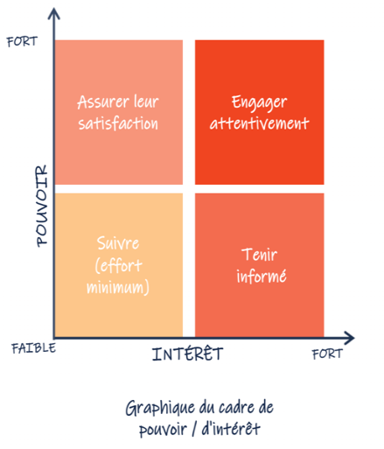

Parties prenantes primaires | Domaine d'influence | Niveau actuel d'engagement | Niveau d'influence | Niveau de pouvoir | Niveau d'intérêt | Action proposée
 |  | Quel est le niveau d'engagement de votre partie prenante? | Quelle est le niveau d'influence de votre partie prenante? | Quelle est le niveau de pouvoir de votre partie prenante? | Quel est le niveau d'intérêt de votre partie prenante?
1ère partie prenante | 0 | 0 | Faible | Faible | Faible | Tenir informée
2ème partie prenante | 0 | 0 | Faible | Faible | Faible | Tenir informée
3ème partie prenante | 0 | 0 | Faible | Faible | Faible | Tenir informée
4ème partie prenante | 0 | 0 | Faible | Faible | Faible | Tenir informée
5ème partie prenante | 0 | 0 | Faible | Faible | Faible | Tenir informée
6ème partie prenante | 0 | 0 | Faible | Faible | Faible | Tenir informée
7ème partie prenante | 0 | 0 | Faible | Faible | Faible | Tenir informée
8ème partie prenante | 0 | 0 | Faible | Faible | Faible | Tenir informée

Résultats de l'analyse PESTEL

Politique
Examiner davantage

Économique
Examiner davantage

Social
Examiner davantage

Technologique
Examiner davantage

Écologique
Examiner davantage

Juridique
Examiner davantage

